Worksheet
 |  |  |  |  | 8 (812) 565 05 34 |  |  | sales@miniworks.ru
 |  |  |  |  | Владивосток |  |  | отдел продаж
 |  |  | Адрес |  |  |  |  | Режим работы
 |  |  | Санкт-Петербург, улица Маршала Новикова, 28Е |  |  |  |  | Пн – Пт: с 8:00 до 18:00
100-100ПЧН
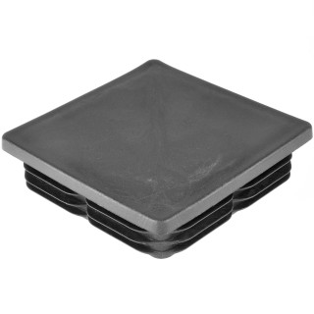 |  | 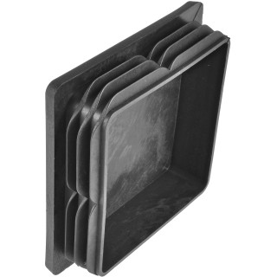 |  | 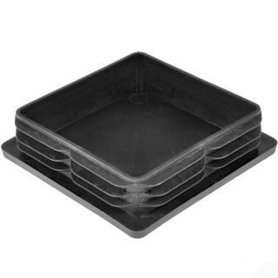 |  | 
Артикул |  | Цвет |  | от 10000 | от 5000 | от 1000 | от 500 | от 100 | розница | Наличие на 16.08.2026
100-100ПЧН |  | черный |  | 23,50 р. 11,75 р. | 25,20 р. 12,60 р. | 26,70 р. 13,35 р. | 31,40 р. 15,70 р. | 35,00 р. 17,50 р. | 45,00 р. 22,50 р. | —
100-100ПБН |  | белый |  | 28,20 р. 14,10 р. | 30,24 р. 15,12 р. | 32,04 р. 16,02 р. | 37,68 р. 18,84 р. | 42,00 р. 21,00 р. | 54,00 р. 27,00 р. | —
100-100ПСН |  | серый |  | 28,20 р. 14,10 р. | 30,24 р. 15,12 р. | 32,04 р. 16,02 р. | 37,68 р. 18,84 р. | 42,00 р. 21,00 р. | 54,00 р. 27,00 р. | 2220
 | Все цены указаны в рублях и включают в себя НДС. Все цены указаны при условии 100% предоплаты и действительны в течение 5 дней. Все цены указаны при условии самовывоза продукции со склада в г. Владивосток (для иногородних клиентов доставка до склада ТК в г. Владивосток бесплатна). Все цены указаны за стандартный цвет для каждого вида изделия (изменение цвета на любой из предлагаемой палитры +20% к стоимости, изменение цвета на любой по системе RAL +50% к стоимости). О возможных сроках поставки заказного товара, необходимо уточнять заранее

